Dòng chảy link vào master giá
Upload giá khi có YCBG | Có số đơn YCBG | Tập hợp hết vào master - Chỉ add thêm dòng, ko chèn thay thế dòng cũ - Khi upload mà lặp lại mã thì nhất định phải ghi lý do upload lên | Tương ứng mỗi dòng up lên đều có thể down báo giá nếu muốn
Upload giá khi có sự thay đổi giá | Có hoặc ko có số đơn YCBG
Upload giá khi thay đổi lựa chọn NCC | Có hoặc ko có số đơn YCBG
Update giá khi gia hạn báo giá | Có hoặc ko có số đơn YCBG

Trạng thái down | Rẻ nhất được chọn NCC

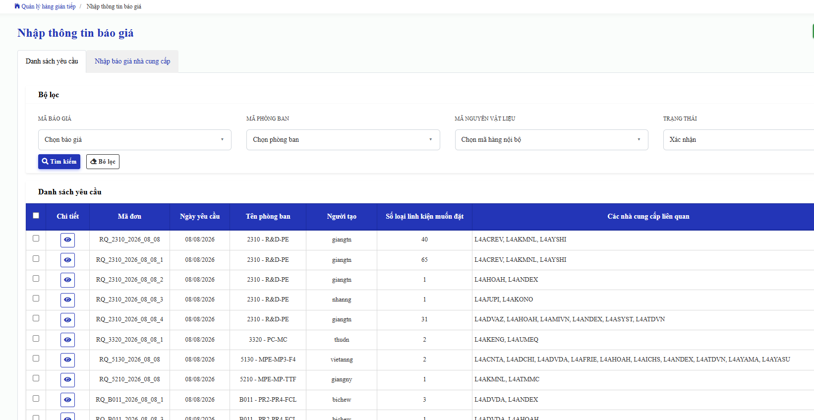
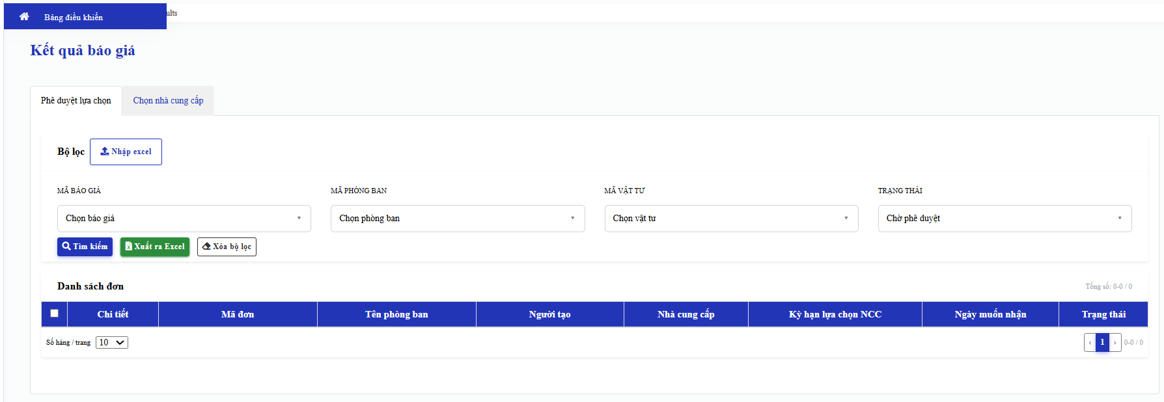
Nhập giá ở màn hình "Nhập báo giá NCC"
Down master giá ở màn hình Kết quả báo giá (thêm tab master giá)

Master giá

Format (EA)
1 | 2 | 3 | 4 | 5 | 6 | 7 | 8 | 9 | 10 | 11 | 12 | 13 | 14 | 15 | 16 | 17 | 18 | 19 | 20 | 21 | 22 | 23 | 24 | 25 | 26 | 27 | 28 | 29 | 30 | 31 | 32
Ngày upload | PIC upload | Số đơn yêu cầu báo giá Quotation Request Number | Mã thiết bị Equipment code | Vendor code Mã nhà cung cấp | Vendor name Tên ngắn NCC | Mã hàng nội bộ BIVN's part code | Mã hàng của NCC Vendor's good code | Tên hàng tiếng Việt Part name(Vietnamese) | Tên hàng tiếng anh Part name (English) | Số lượng Quanlity | Đơn vị Unit | Other requirement Yêu cầu khác | Nhà Sản xuất/Xuất xứ Maker/Origin | Đơn giá (nhà cung cấp) Unit price | Đơn vị tiền Currency | Đơn giá (USD) Unit price | Thời gian giao hàng Lead time (day/ngày) | MOQ | Lý do tăng giá Remark | Delivery term Điều kiện giao hàng | Place Nơi đến | Method of Shipment Phương thức vận chuyển | VAT (%) | Payment term Phương thức thanh toán | Price effective date Hiệu lực báo giá | Expiration date of the price Ngày hết hạn báo giá | Fix vendor Quyết định NCC | Lý do điều chỉnh | Số chi tiết đơn yêu cầu báo giá | Link QTN (có dấu) | Link QTN Excel
2026-01-10 | nganng |  |  | L4AKANT | KANTO KASEI | E000016 |  | Dầu nhờn BG-MU | FLOIL BG-MU |  | Can |  | KANTO KASEI/JAPAN | 573.9 | USD | 573.9 | 114 | 1 |  | FCA | HONG KONG | By Sea | 0% | 30 day A.M.S |  |  |  |  |  | \\apbivnsh05\PUR\PUR-PP\02_ INDIRECT\02.注文Dat hang\05.Bao gia\Kantokansei\2026\T9_BIVN 20260901.pdf
2026-01-10 | nganng |  |  | L4AKANT | KANTO KASEI | E000017 |  | Dầu nhờn BG-107A | FLOIL BG-107A |  | Can |  | KANTO KASEI/JAPAN | 50.7 | USD | 50.7 | 114 | 6 |  | FCA | Hong Kong | By Sea | 0% | 30 day A.M.S |  |  |  |  |  | \\apbivnsh05\PUR\PUR-PP\02_ INDIRECT\02.注文Dat hang\05.Bao gia\Kantokansei\2026\T9_BIVN 20260901.pdf
2 ma new kanto
2026-01-10 | nganng |  |  | L4AKANT | KANTO KASEI | E000052 |  | Dầu nhờn GE-676 | FLOIL GE-676 |  | Can |  | KANTO KASEI/JAPAN | 1954 | USD | 1954 | 114 | 1 |  | FCA | Hong Kong | By Sea | 0% | 30 day A.M.S |  |  |  |  |  | \\apbivnsh05\PUR\PUR-PP\02_ INDIRECT\02.注文Dat hang\05.Bao gia\Kantokansei\2026\T9_BIVN 20260901.pdf
2026-01-10 | nganng |  |  | L4AKANT | KANTO KASEI | E000076 |  | Dầu nhờn BG-10KS | FLOIL BG-10KS |  | Can |  | KANTO KASEI/JAPAN | 126.7 | USD | 126.7 | 114 | 100 |  | FCA | HONG KONG | By Sea | 0% | 30 day A.M.S |  |  |  |  |  | \\apbivnsh05\PUR\PUR-PP\02_ INDIRECT\02.注文Dat hang\05.Bao gia\Kantokansei\2026\T9_BIVN 20260901.pdf
2026-01-10 | nganng |  |  | L4AKANT | KANTO KASEI | E000205 |  | Dầu Nhờn FG-70H | Floil FG-70H |  | Can |  | KANTO KASEI/JAPAN | 386.9 | USD | 386.9 | 152 | 6 |  | FCA | HONG KONG | By Sea | 0% | 30 day A.M.S |  |  |  |  |  | \\apbivnsh05\PUR\PUR-PP\02_ INDIRECT\02.注文Dat hang\05.Bao gia\Kantokansei\2026\T9_BIVN 20260901.pdf
2026-01-10 | nganng |  |  | L4AKANT | KANTO KASEI | E000243 |  | Dầu nhờn BDX-313M | Hanarl BDX-313M |  | Can |  | KANTO KASEI/JAPAN | 65.3 | USD | 65.3 | 114 | 400 |  | FCA | HONG KONG | By Sea | 0% | 30 day A.M.S |  |  |  |  |  | \\apbivnsh05\PUR\PUR-PP\02_ INDIRECT\02.注文Dat hang\05.Bao gia\Kantokansei\2026\T9_BIVN 20260901.pdf
2026-01-10 | nganng |  |  | L4AKANT | KANTO KASEI | E000271 |  | Dầu nhờn BFL-008 | Hanarl BFL-008 |  | Can |  | KANTO KASEI/JAPAN | 102.2 | USD | 102.2 | 114 | 10 |  | FCA | Hong Kong | By Sea | 0% | 30 day A.M.S |  |  |  |  |  | \\apbivnsh05\PUR\PUR-PP\02_ INDIRECT\02.注文Dat hang\05.Bao gia\Kantokansei\2026\T9_BIVN 20260901.pdf
...

